상품제안서
CJ 현명한선택 105호 / 쇼핑백동봉 | 상품코드: F11920

 |  |  |  |  |  |  | 02-412-0044 | www.easy1.co.kr
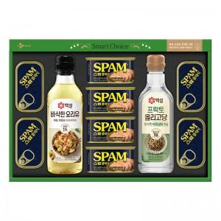

【상세/제작정보】 | .

【인쇄/포장옵션】 | 스티커 / 포장불가능

【공급단가】 | 수량 | 30~ | 50~ | 100~ | 300~ | 500~
*VAT별도 | 단가 | 41,980원 | 41,000원 | 40,340원 | 39,360원 | 37,720원

【상품 URL】 | https://dev.easy1.co.kr:443/src/goods_detail.php?gdno=11920

